상품제안서
브리츠 BE-AM300 블루투스스피커 | 상품코드: F11678

 |  |  |  |  |  |  | 02-412-0044 | www.easy1.co.kr
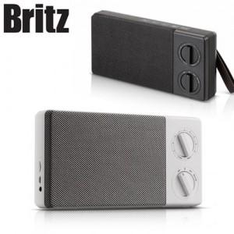

【상세/제작정보】 | 감성을 자극하는 아날로그 로타리 타입조절장치

【인쇄/포장옵션】 | 레이저 / 포장지포장

【공급단가】 | 수량 | 50~ | 100~ | 300~ | 500~ | 1,000~
*VAT별도 | 단가 | 43,750원 | 43,050원 | 42,000원 | 40,950원 | 40,250원

【상품 URL】 | http://www.easy1.co.kr/src/goods_detail.php?gdno=11678

